Hoja1
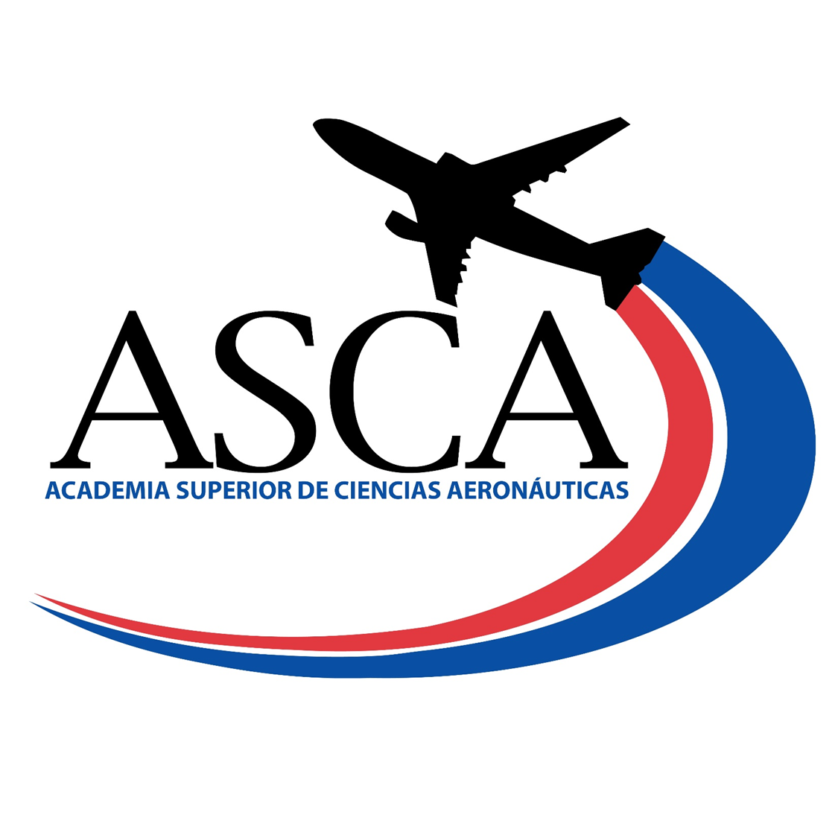

 | PROGRAMA DE BENEFICIOS DE ASISTENCIA SOCIAL
 | PROGRAMA DE BECAS NIVEL TÉCNICO SUPERIOR

Nombre del Programa: | Programa de Becas IDAC/ASCA.
Tipo: | Becas internas para estudio de carreras a nivel técnico superior.
Objetivo: | Beneficiar a los ciudadanos de recursos limitados con becas de estudio a nivel técnico superior en el área de la Aviación Civil.
Área de Gestión: | Academia Superior de Ciencias Aeronáuticas, ASCA. Coordinanción de Servicios Estudiantiles.
Requisitos: | Nacionalidad dominicana, Certificado de Bachiller en República Dominicana, promedio record de notas del bachillerato sobre los 90 puntos, demostración de recursos economicos limitados.
Montos Globales Asignado: | El costo total correspondiente a los créditos del cuatrimestre.
Período o Plazo de Postulación: | Enero-Abril 2023
Criterios de Evaluación/Asignación: | Cumplir con los requisitos establecidos. Luego de otorgada la beca, para los fines de mantenerla se evalúan el indice acumulado sobre los 3.60
Plazos del proceso: | Cuatrimestral

Beneficiario | Fecha de Otorgamiento | Provincia | Sector | Iniciativa Plan Opertivo Anual POA | Monto Aprobado
Alexander Eduardo Rosario Familia | Enero-Abril 2023 | Santo Domigo Este | San Isidro | 3.2.3 Otorgamiento de Becas a Bachilleres. | $9,000.00
Ana Carolina Castellanos Suriel | Enero-Abril 2023 | Santo Domigo Este | San Isidro | 3.2.3 Otorgamiento de Becas a Bachilleres. | $8,000.00
Bethania Enis Buayan | Enero-Abril 2023 | Santo Domigo Este | San Isidro | 3.2.3 Otorgamiento de Becas a Bachilleres. | $18,000.00
David José Andujar Sainz | Enero-Abril 2023 | Santo Domigo Este | San Isidro | 3.2.3 Otorgamiento de Becas a Bachilleres. | $12,000.00
Emily Marie Báez Jiménez | Enero-Abril 2023 | Santo Domigo Este | San Isidro | 3.2.3 Otorgamiento de Becas a Bachilleres. | $8,200.00
Esmerling Guillermo de la Cruz | Enero-Abril 2023 | Santo Domigo Este | San Isidro | 3.2.3 Otorgamiento de Becas a Bachilleres. | $3,500.00
Fernando Beltré de la Rosa | Enero-Abril 2023 | Santo Domigo Este | San Isidro | 3.2.3 Otorgamiento de Becas a Bachilleres. | $9,000.00
José Alfredo Peña Hidalgo | Enero-Abril 2023 | Santo Domigo Este | San Isidro | 3.2.3 Otorgamiento de Becas a Bachilleres. | $7,500.00
Milanyl Chabtal de la Cruz Martinez | Enero-Abril 2023 | Santo Domigo Este | San Isidro | 3.2.3 Otorgamiento de Becas a Bachilleres. | $18,000.00
Sulenny Alexandra de León Frías | Enero-Abril 2023 | Santo Domigo Este | San Isidro | 3.2.3 Otorgamiento de Becas a Bachilleres. | $7,500.00

 |  |  |  | MONTO TOTAL OTORGADO | $100,700.00

Clara Fernández |  | Enmi E. Torres Matos |  | Jenny Guillermo
Director (a) ASCA |  | Enc. Departamento Académico |  | Coordinador (a) Servicios Estudiantiles

